MOT-AN-S-060-005-042-L-A-AAAA
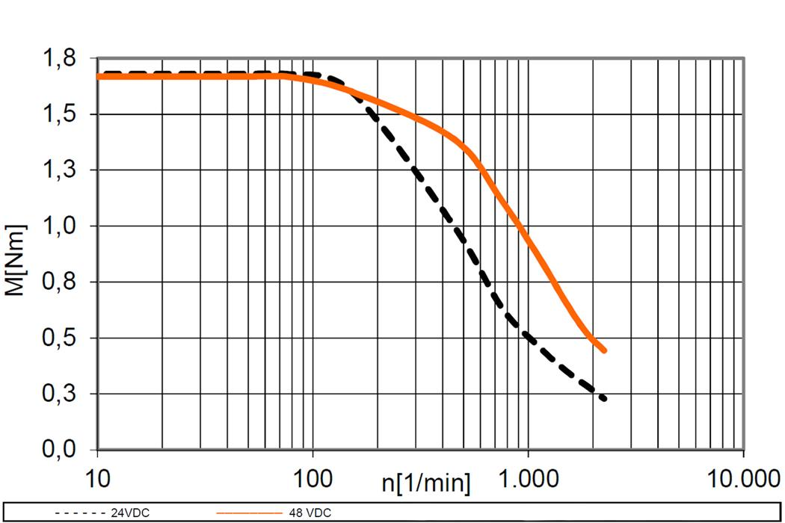
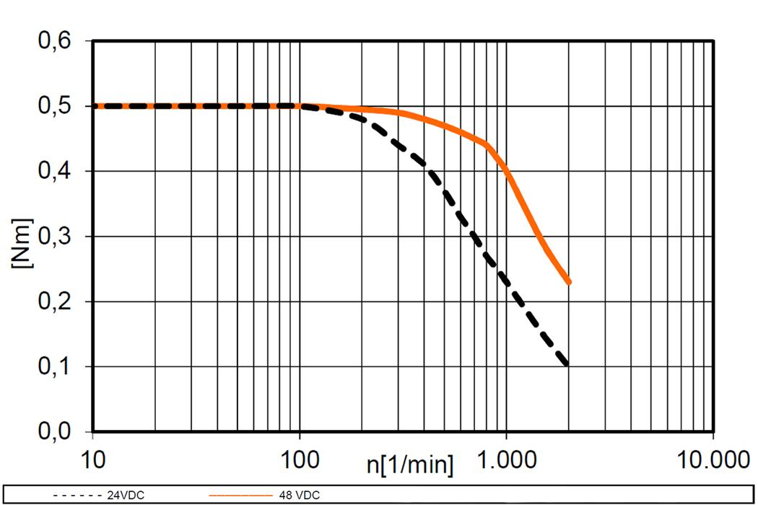
Size | Manufacturer | L | Max Current | Current | Torque (Max) | Torque (Available) | Volts | RPM | Torque (RPM)
NEMA 17 | Igus | 49 mm | 1.80 A | 1.80 A | 0.5 N/m | 0.5 N/m | 24 | 100 | 0.5 N/m
NEMA 17 | Igus | 49 mm | 1.80 A | 1.80 A | 0.5 N/m | 0.5 N/m | 24 | 400 | 0.4 N/m
NEMA 17 | Igus | 49 mm | 1.80 A | 1.80 A | 0.5 N/m | 0.5 N/m | 48 | 1000 | 0.4 N/m
NEMA 23 | Igus | 76 mm | 4.20 A | 3.00 A | 1.7 N/m | 1.2 N/m | 24 | 100 | 1.7 N/m
NEMA 24 | STEPPERONLINE | 88 mm | 4.20 A | 3.00 A | 3.1 N/m | 2.2 N/m | 24 | 100 | 3.1 N/m

 | 12 | 0 |  | 0.69742301 | -8.4215254508 | -0.052449337801
NEMA 17 | 43.8 | 22 | 21.8 |  |  | 22.125602362
NEMA 23 | 66.6 | 38.1 | 28.5 |  |  | 38.026846976
NEMA 24

